E)
Formato: Trabajadores que Cobran con RFC / CURP con Formato Incorreto |  |  |  |  | ENTIDAD FEDERATIVA: Baja California
Fondo de Aportaciones para la Educación Tecnológica y de Adultos/Instituto Nacional para la Educación de los Adultos (FAETA/INEA) |  |  |  |  |  | 2do Trimestre 2017

RFC | CURP | NOMBRE TRABAJADOR | Motivo
 |  |  | Sin RFC o erroneo | RFC Sin Homoclave | Sin CURP o Erronea

NO APLICA

Total Personas : |  |  | Total Sin RFC o Erroneo:
 |  |  |  | Total RFC Sin Homoclave:
 |  |  |  |  | Total Sin CURP o Erroneo:
Fuente : Información proporcionada por las Entidades Federativas

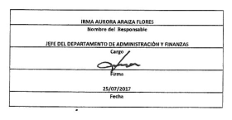

 |  |  |  | NOTA:
 |  |  |  | En este período no se cuenta con trabajadores que cobra RFC/CURP
 |  |  |  | con formato incorrecto.

